specialChannel
需求 | JSON体 | 示例
切换场景 | { "actionname": "changeScene", //关键字 "id": "0" //0外部,1,俯视,2,室内漫游 } | 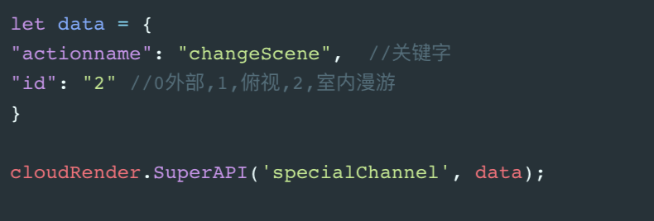
灯光开关 | { "actionname": "lightControl",//关键字 "id": "0", //俯视的Areaid "state": "1", //开关状态 1开 0关 "all": "true" //是否控制全部 true,false }
窗帘控制 | { "actionname": "curtainsControl",//关键字 "id": "0", //窗帘id "state": "1", //开关状态 0关,1半开,2全开 "all": "true" //是否控制全部 true,false }
门控制 | { "actionname": "doorControl",//关键字 "id": "0", //id "state": "1", //开关状态 0关,1开 "all": "true" //是否控制全部 true,false }
空调风效显隐 | { "actionname": "airConditionerControl",//关键字 "id": "0", //id "state": "1", //显隐状态 0隐,1显 "all": "true" //是否控制全部 true,false }
灯模型显隐 | { "actionname": "showHideLightMod",//关键字 "id": "0", //id "state": "1", //显隐状态 0隐,1显 "all": "true" //是否控制全部 true,false }
排风模型显隐 | { "actionname": "showHideAirCleaner",//关键字 "id": "0", //id "state": "1", //显隐状态 0隐,1显 "all": "true" //是否控制全部 true,false }
新风模型显隐 | { "actionname": "showHideFreshAir",//关键字 "id": "0", //id "state": "1", //显隐状态 0隐,1显 "all": "true" //是否控制全部 true,false }
温度热力图显隐 | { "actionname": "showHideHeatMap",//关键字 "state": "1", //显隐状态 0隐,1显 }

